Opakovatelnost, reprodukovateln
 |  | Opakování odečtů vs. opakované měření. Opakovatelnost a reprodukovatelnost - ilustrativní příklad.

 |  | Počet měření | 7

 | A - | Opakovaný odečet (jedno měření) |  |  |  | Alternativní způsoby výpočtu uA s využitím jiných funkcí Excelu…

-0.05 |  | 0.010000718158 |  |  |  | -5.44429E-11 |  | 2.9640248098E-21
-0.05 |  | 0.010000718162 |  |  |  | -5.00729E-11 |  | 2.5072910401E-21
-0.01 |  | 0.010000718203 |  |  |  | -9.83286E-12 |  | 9.6685071887E-23
0.03 |  | 0.010000718247 |  |  |  | 3.41871E-11 |  | 1.168760726E-21
0.04 |  | 0.010000718251 |  |  |  | 3.85471E-11 |  | 1.4858822264E-21
0.02 |  | 0.010000718231 |  | relativní |  | 1.82771E-11 | relativní | 3.3405391796E-22 | relativní
0.02 |  | 0.010000718236 |  | uA (ppb) |  | 2.33371E-11 | uA (ppb) | 5.4462224256E-22 | uA (ppb)
 | Průměr | 0.010000718212 | 1.47E-11 | 1.47 |  | 1.47E-11 | 1.47 | 1.47E-11 | 1.47
 |  |  |  |  |  | 1.47E-11 | 1.47
 | B - | Opakované měření (bez zásahu, krátce po sobě)

-0.25 |  | 0.010000717516 | 7.63E-11 | 7.63
-0.12 |  | 0.010000717648 | 5.32E-11 | 5.31
-0.04 |  | 0.010000717724 | 4.68E-11 | 4.68
0.05 |  | 0.010000717815 | 6.29E-11 | 6.29
-0.15 |  | 0.010000717615 | 7.95E-11 | 7.94
0.22 |  | 0.010000717990 | 7.43E-11 | 7.43 | Pokud bychom případ B považovali za měření v podmínkách opakovatelnosti a případ C za měření v podmínkách reprodukovatelnosti,
0.30 |  | 0.010000718068 | 6.12E-11 | 6.12 | tak můžeme určit hodnoty opakovatelnosti a reprodukovatelnosti následovně (postup dle ISO 5725-2):
 | Průměr | 0.010000717768 | 7.64E-11 | 7.6
 |  |  |  |  |  |  |  |  | relativní | ppb
 | C - | Opakované měření (nově provedená kompletní měření) |  |  |  |  | opakovatelnost |  | 2.02E-08 | 20.2

1.18 |  | 0.010000722991 | 6.91E-11 |  |  |  | reprodukovatelnost |  | 4.23E-07 | 423
4.70 |  | 0.010000726518 | 5.71E-11
6.01 |  | 0.010000727825 | 1.49E-10
-0.12 |  | 0.010000721699 | 1.13E-10
-3.01 |  | 0.010000718805 | 9.72E-11
-4.46 |  | 0.010000717359 | 6.40E-11
-4.30 |  | 0.010000717516 | 7.63E-11
 | Průměr | 0.010000721816 | 1.60E-09 | 160

Citlivostní koeficienty
 | Několik příkladů numerického určení citlivostních koeficientů, plus ilustrace téhož výpočtu z derivace funkce modelu měření.

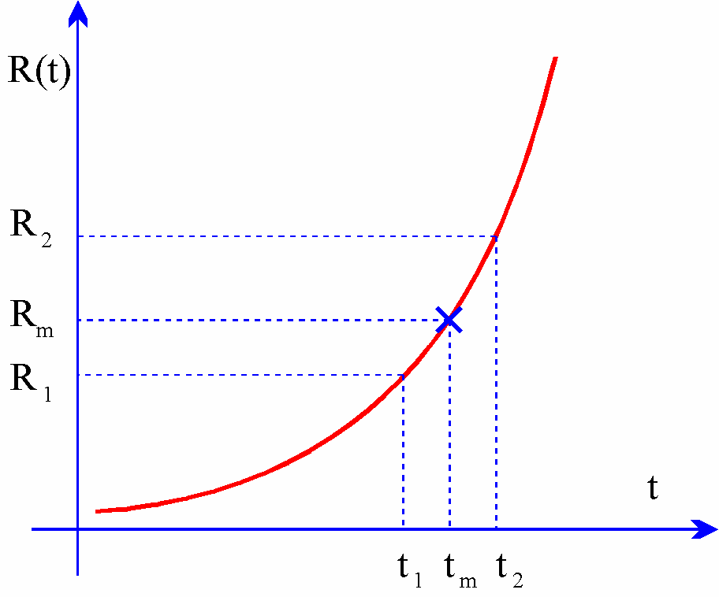
Volba výpočtu: (PT100 = 1 PT500=0) |  |  | 1
 |  |  |  |  | Numerický výpočet
Zadaná hodnota odporu teploměru Rm: |  |  | 138.6 |  | Teplota z odporu (kvadratická rovnice):
 |  |  |  | tm=f(Rm) | 100.0538 °C | 100.4186 °C | 99.6890 °C
Parametry etalonu - PT100: |  |  |  |  |  |  | 2.6319 °C/Ω | =(t2-t1)/(R2-R1)
 | R0 | A | B |  |  |  | 0.380 Ω/°C | =(R2-R1)/(t2-t1)
PT100 | 99.998 Ω | 3.92E-03 | -5.85E-07
PT500 | 500.021 Ω | 3.92E-03 | -5.85E-07 |  |  | Odpor z teploty:
 |  |  |  |  |  | 100.154 °C | 99.954 °C
 |  |  |  |  | Rm=f(tm) | 138.638 Ω | 138.562 Ω
 |  |  |  |  |  |  | 0.380 Ω/°C | =(R2-R1)/(t2-t1)
 |  |  |  |  |  |  | 2.6319 °C/Ω | =(t2-t1)/(R2-R1)

 |  |  |  |  | Výpočet z derivace modelu měření:
 |  |  |  |  |  |  | 0.380 Ω/°C | =R0*(A+2*B*t)
 |  |  |  |  |  |  | 2.6319 °C/Ω | =1/(R0*(A+2*B*t))

Rozdělení pravděpodobnosti
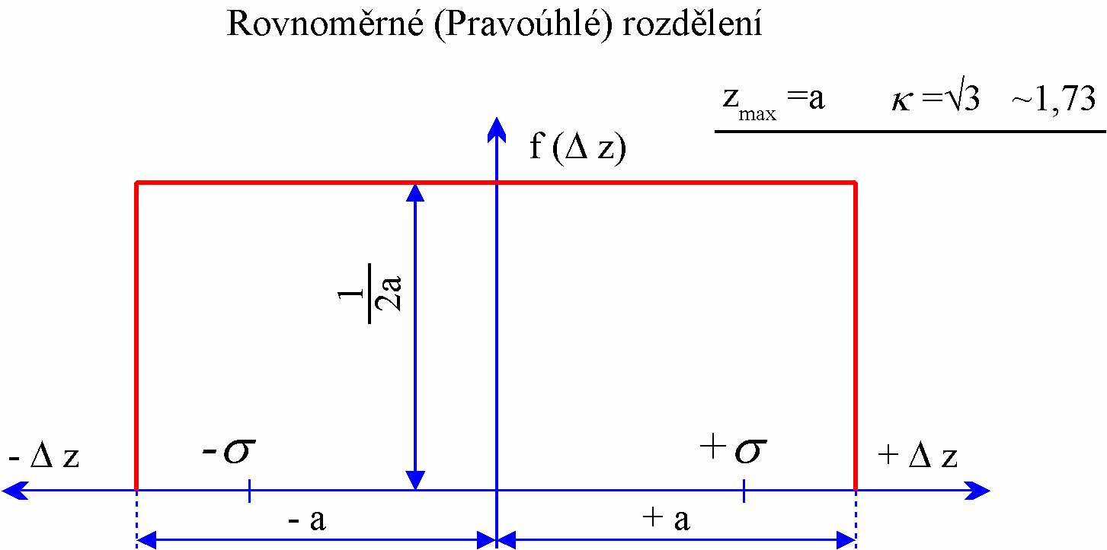
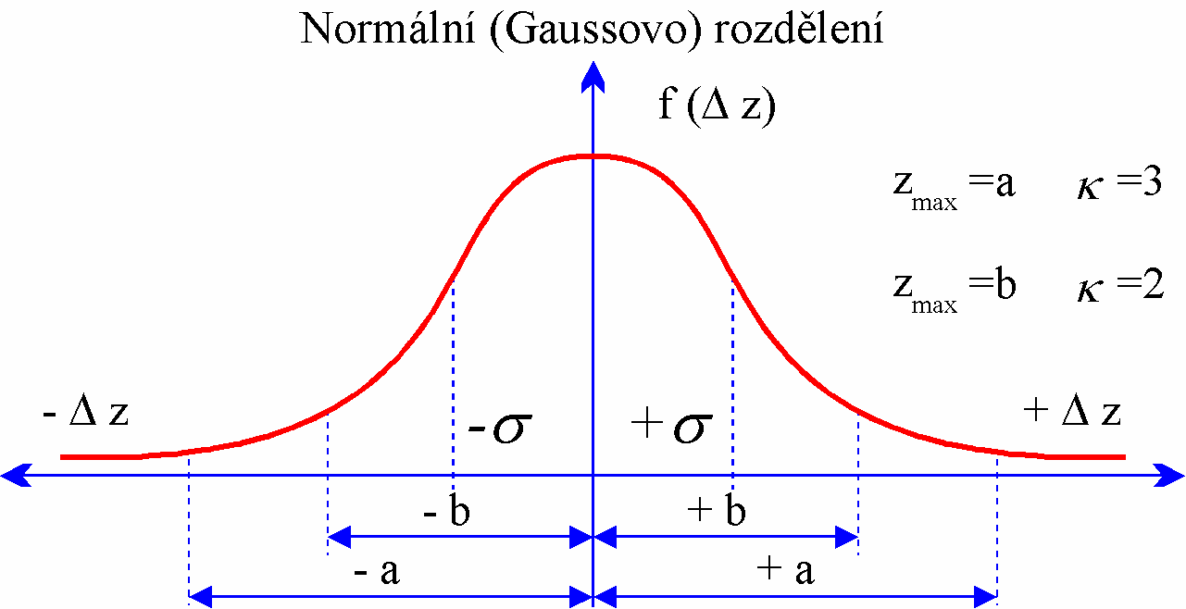
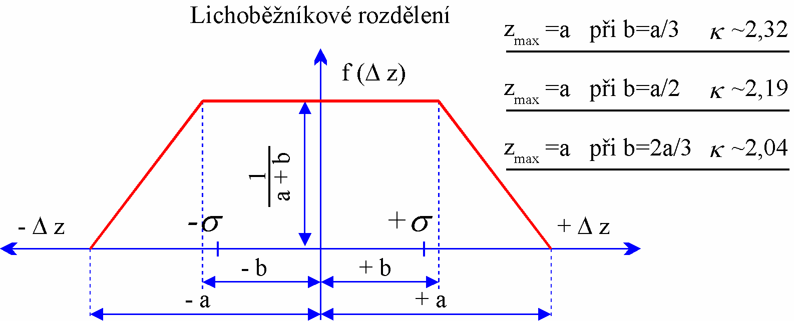
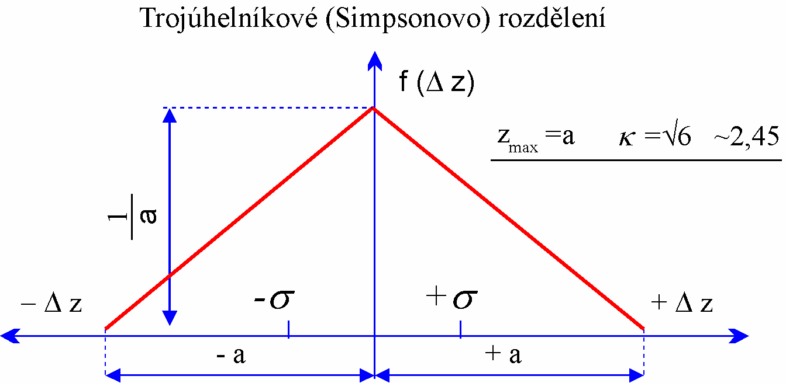
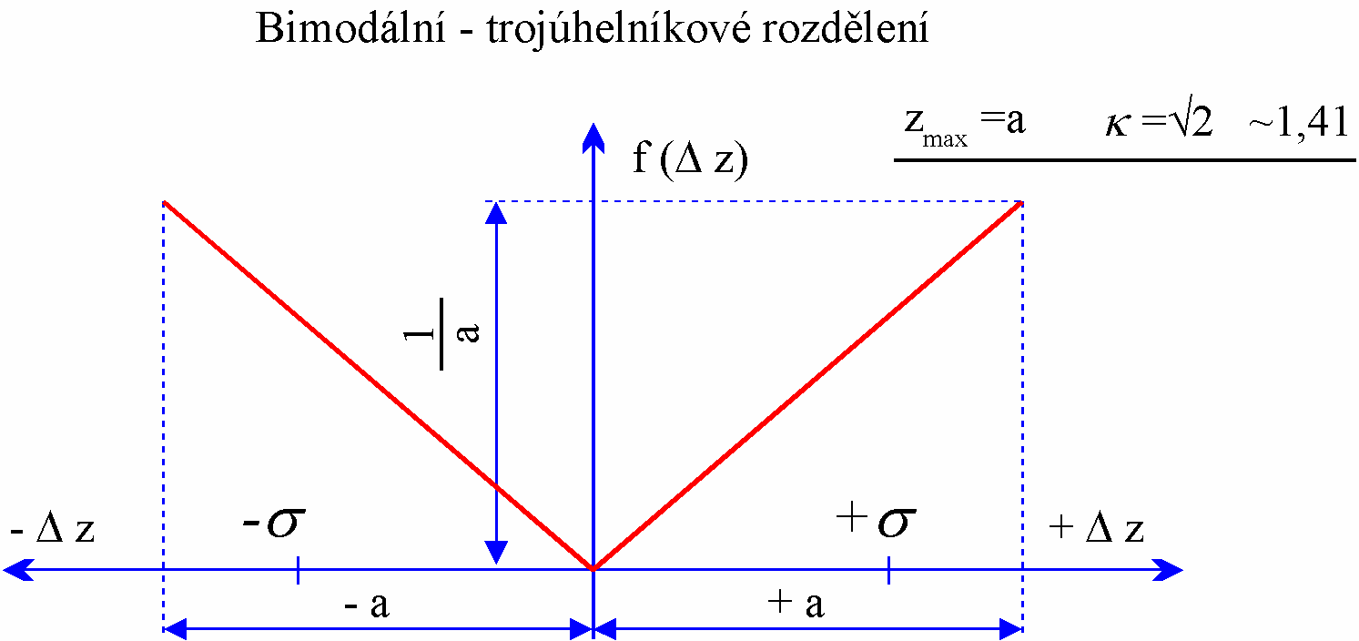
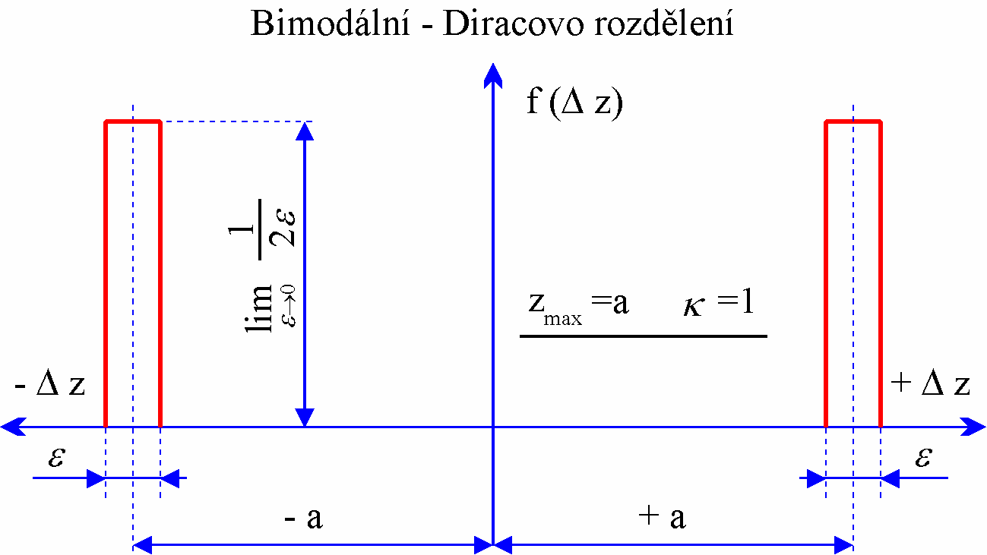
 | Podklady pro výběr rozdělení pravděpodobnosti.

 |  | Přepočítací koeficient krajních mezí na směrodatnou odchylku |  |  |  | Koeficienty Studentova rozdělení
 |  |  |  |  |  | (hodnoty v posledních dvou sloupcích předpokládají použití k=2 pro rozšířenou nejistotu)
Normální |  |  | 2.00 | až | 3.00 | poč. měř. | st. vol. |  | koef.rozšíř
 |  |  |  |  |  | n | n-1 |  | Student. roz. | TPM-051
Rovnoměrné |  |  | 1.73 |  |  | 2 | 1 | 13.97 | 6.98 | 7
 |  |  |  |  |  | 3 | 2 | 4.53 | 2.26 | 2.3
Trojúhelníkové |  |  | 2.45 |  |  | 4 | 3 | 3.31 | 1.65 | 1.7
 |  |  |  |  |  | 5 | 4 | 2.87 | 1.43 | 1.4
Lichoběžníkové |  |  | 2.04 | až | 2.32 | 6 | 5 | 2.65 | 1.32 | 1.3
 |  |  |  |  |  | 7 | 6 | 2.52 | 1.26 | 1.3
Bimodální trojůhelníkové |  |  | 1.41 |  |  | 8 | 7 | 2.43 | 1.21 | 1.2
 |  |  |  |  |  | 9 | 8 | 2.37 | 1.18 | 1.2
Bimodální Diracovo |  |  | 1.00 |  |  | 10 | 9 | 2.32 | 1.16 | 1
 |  |  |  |  |  | 20 | 19 | 2.14 | 1.07 | 1
U-rozdělení |  |  | 1.41 |  |  | 25 | 24 | 2.11 | 1.05 | 1
 |  |  |  |  |  | 30 | 29 | 2.09 | 1.04 | 1
 |  |  |  |  |  | 50 | 49 | 2.05 | 1.03 | 1

